減免対象可否判定シート
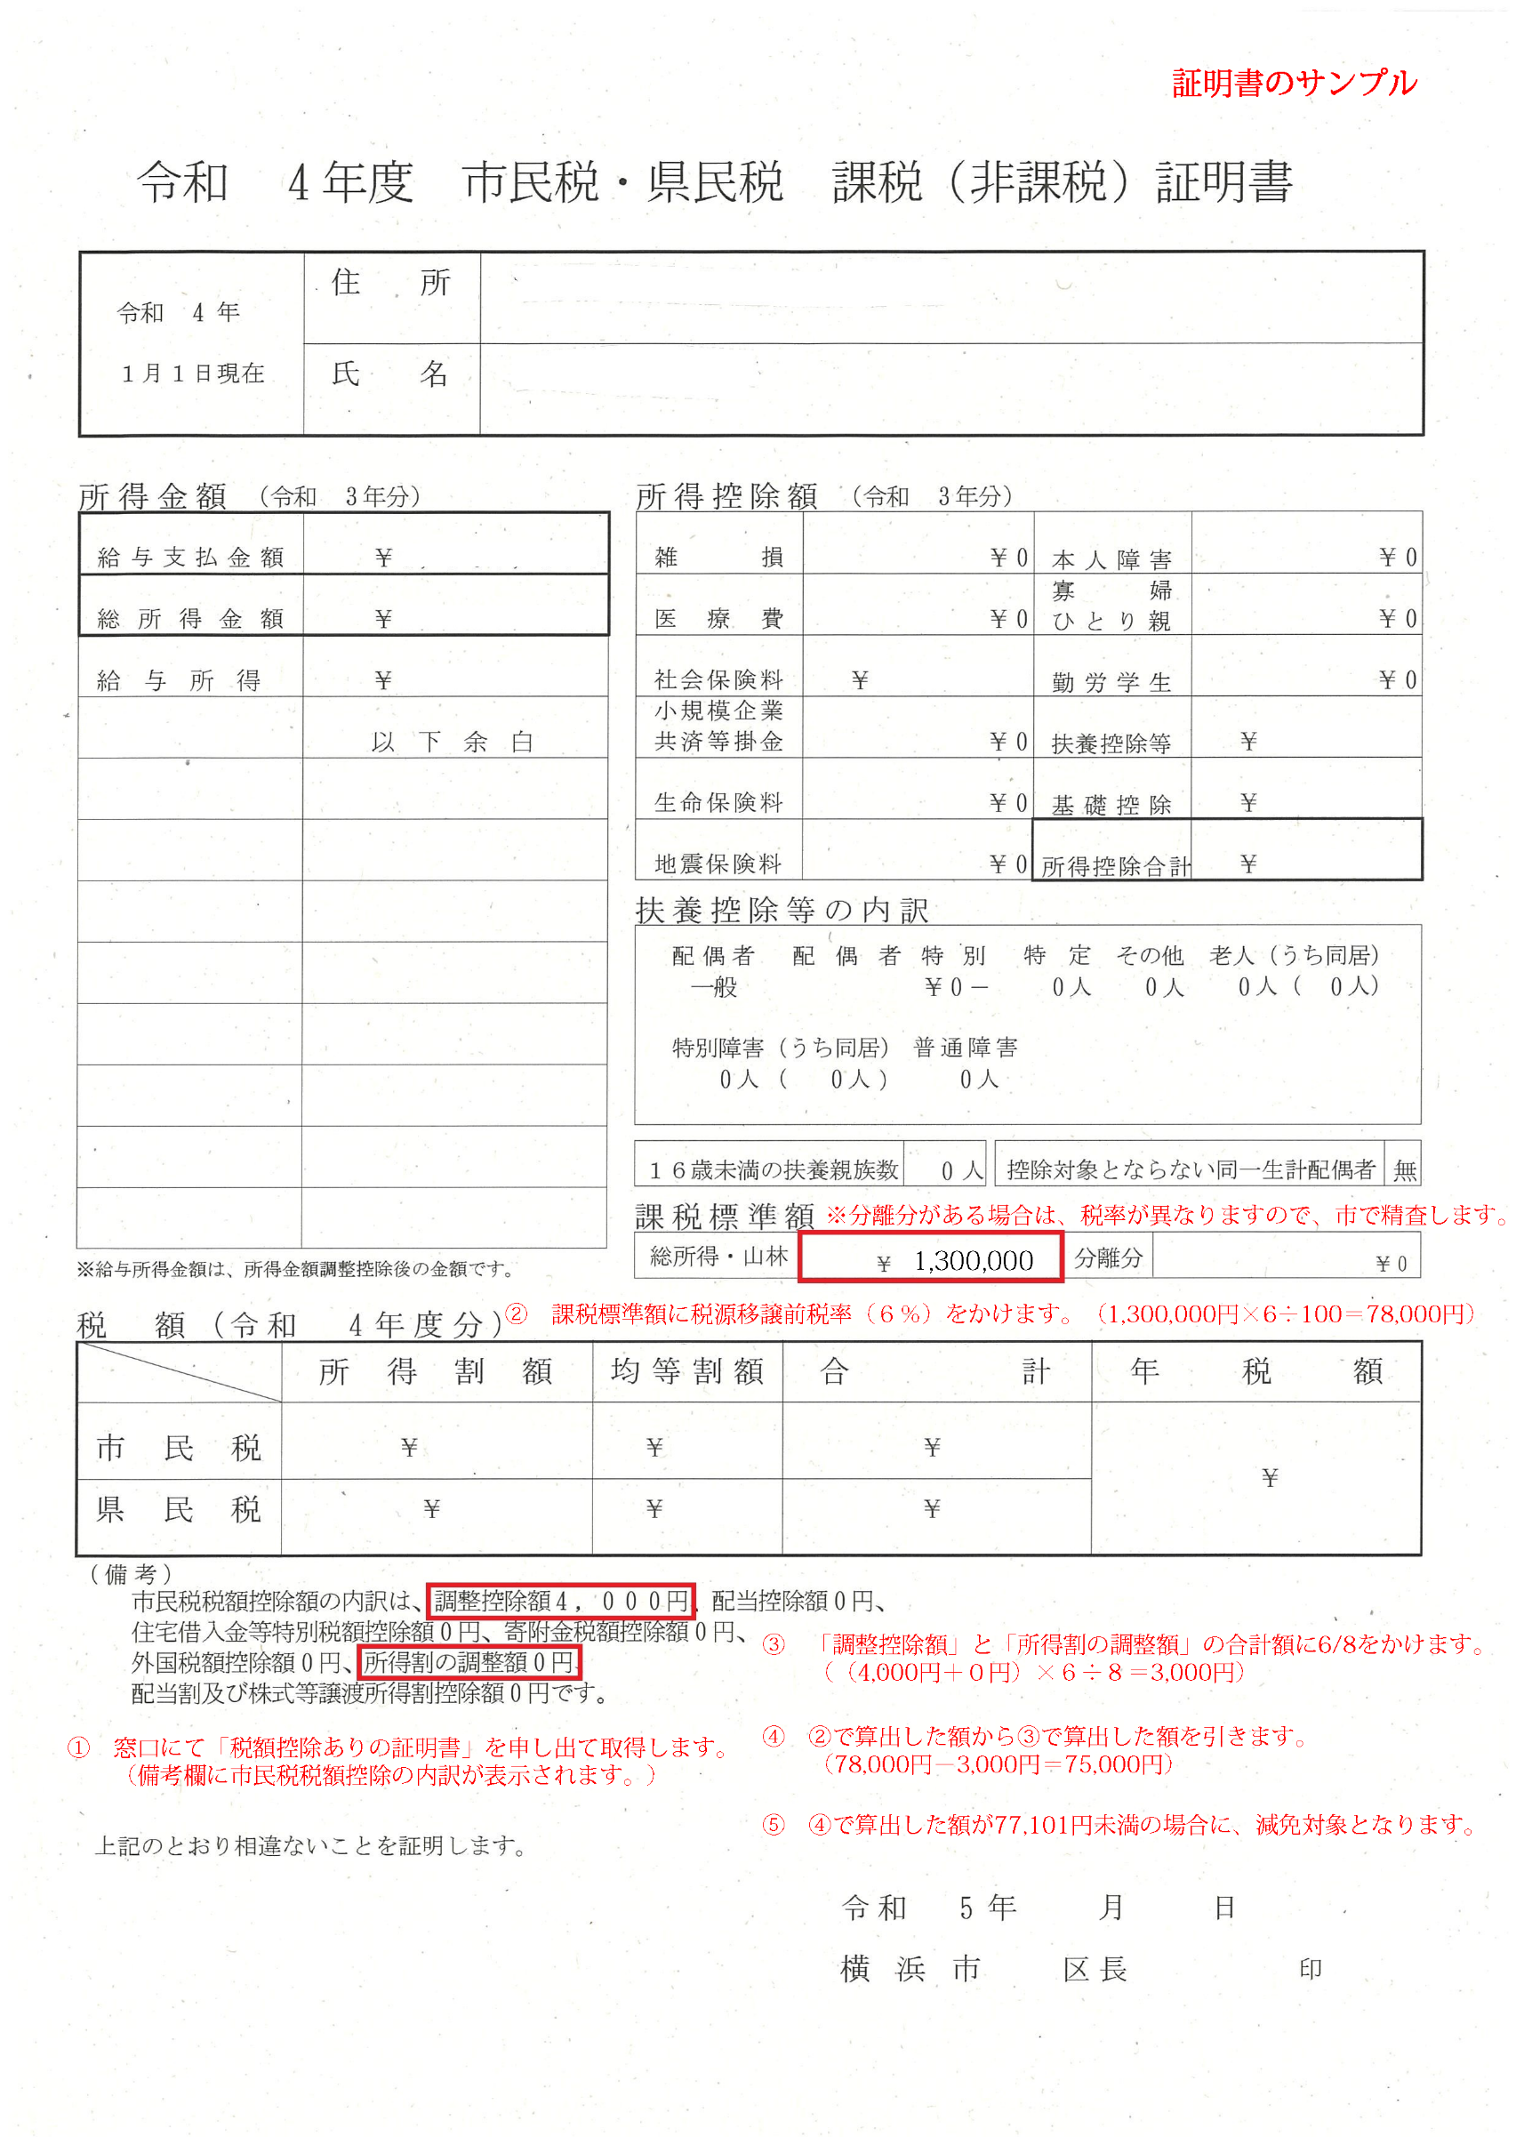
課税（非課税）証明書のサンプル画像
市民税所得割合算額77,101円未満世帯の２/３減免対象可否判定シート

＜課税（非課税）証明書の発行元自治体＞
〇発行元の自治体が指定都市以外の市区町村の場合は、右の欄に「〇」を入力してください。 |  | 〇
※発行元が指定都市（横浜市を含む。）の場合は、空欄にしてください。

＜保護者（一人目）＞
①「市民税・県民税 課税（非課税）証明書」の「課税標準額」の「総所得・山林」の金額を入力してください。

 | 総所得・山林 | 0

②「（備考）」の「調整控除額」及び「所得割の調整額」の金額を入力してください。

 | 調整控除額 | 0

 | 所得割の調整額 | 0

＜保護者（二人目）＞
①「市民税・県民税 課税（非課税）証明書」の「課税標準額」の「総所得・山林」の金額を入力してください。

①の金額
 | 総所得・山林 | 0

②「（備考）」の「調整控除額」及び「所得割の調整額」の金額を入力してください。

 | 調整控除額 | 0

②の金額
 | 所得割の調整額 | 0

＜２/３減免対象可否判定＞
 | 減免対象 | 0

【留意事項】
〇「分離分」の欄に金額が記載されている場合は、横浜市（保育・教育給付課）にご相談ください。
〇「（備考）」に「調整控除額」等の税額控除額の表示がない場合は、
保護者の方に窓口で申請し直していただくようお伝えください。
〇税額控除額の表示方法については、自治体によって異なる可能性がありますので、
各自治体にご確認いただくようお伝えください。
〇ひとり親の場合は、ひとり親である証明書類の提出を求め、全額減免の対応をお願いします。

